Vorbemerkungen
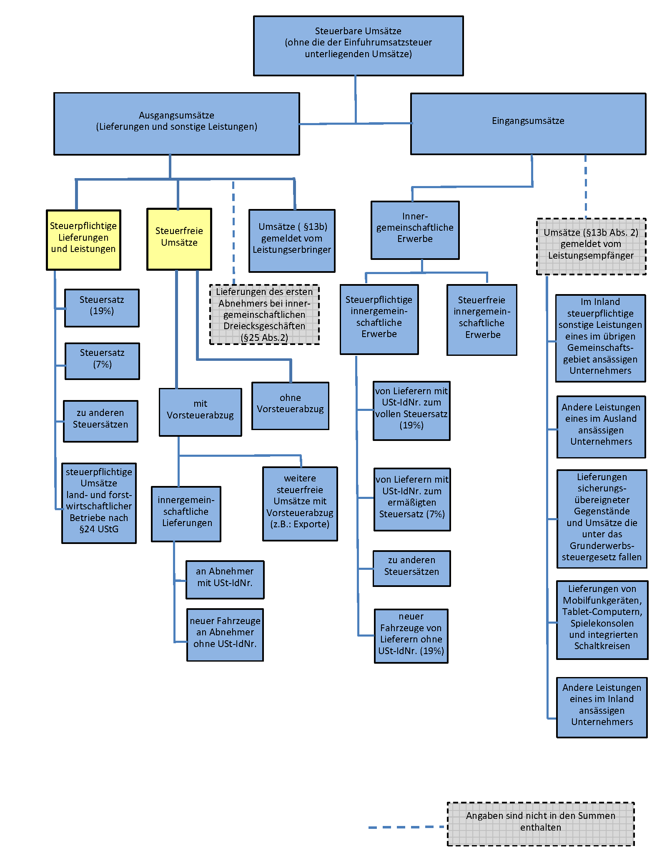
Vorbemerkungen
Rechtliche Grundlagen
Die Umsatzsteuerstatistik wird auf der Grundlage des Gesetzes über die Steuerstatistiken in Verbindung mit dem Umsatz­steuergesetz, der Umsatzsteuer-Durchführungsverordnung sowie den entsprechenden Steuerrichtlinien in der jeweils gültigen Fassung durchgeführt.
Methodische Hinweise
Erfasst werden alle Unternehmen, die im Statistikjahr Umsatzsteuer-Voranmeldungen abgegeben haben. Die regionale und wirtschaftliche Zuordnung der Umsätze erfolgt nach dem Unternehmenskonzept. Unterhält ein Unternehmen mehrere Betriebe oder mehrere örtliche Einheiten (Filialen, Zweigniederlassungen oder Tochterunternehmen), dann wird der gesamte Jahres­umsatz am Sitz der Geschäftsleitung erfasst. Das heißt, dass nicht alle Umsätze dort nachgewiesen werden, wo sie entstanden sind. Der regionalen Gliederung liegt der Gebietsstand am Ende des Erhebungsjahres zugrunde.
Ist ein Unternehmen in mehreren wirtschaftlichen Bereichen tätig, dann erfolgt die wirtschaftssystematische Zuordnung des Gesamtumsatzes nach dem Schwerpunkt seiner wirtschaftlichen Tätigkeit, gemessen an der Wertschöpfung. Bei Unternehmen, die Umsätze in verschiedenen Wirtschaftszweigen erzielen, wird der Gesamtumsatz daher nur in einem einzigen Zweig nach­gewiesen.
Grundlage für die wirtschaftliche Zuordnung der Unternehmen ist die EU-einheitliche Klassifikation der Wirtschaftszweige, Ausgabe 2008, in der Fassung für die Steuerstatistiken.
Begriffsbestimmungen
Steuerpflichtige
Umsatzsteuerpflichtig ist der Unternehmer. Als Unternehmer gilt nach § 2 UStG, wer eine gewerbliche oder berufliche Tätigkeit selbständig ausübt. Gewerblich oder beruflich ist jede nachhaltige Tätigkeit zur Erzielung von Einnahmen, auch wenn die Absicht, Gewinn zu erzielen, fehlt oder eine Personenvereinigung nur gegenüber ihren Mitgliedern tätig wird. Die Körperschaften des öffentlichen Rechts sind nur im Rahmen ihrer Betriebe gewerblicher Art und ihrer land- oder forst­wirtschaftlichen Betriebe gewerblich oder beruflich tätig.
Hat ein Unternehmer mehrere Betriebe, so bilden diese ein Unternehmen. Da das Unternehmen die gesamte gewerbliche oder berufliche Tätigkeit des Unternehmens umfasst, ist es umsatzsteuerrechtlich eine Einheit. Es wird zentral von dem Finanzamt erfasst, das für den Sitz der Geschäftsleitung zuständig ist.
Umsatzsteuer-Voranmeldung und -Vorauszahlung
Nach § 18 Absatz 1 UStG hat der Unternehmer bis zum 10. Tag nach Ablauf jedes Voranmeldezeitraums eine Umsatz­steuer-Voranmeldung abzugeben, in der er die Umsatzsteuer für den Voranmeldungszeitraum (Vorauszahlung) selbst zu berechnen hat. Voranmeldezeitraum ist das Kalendervierteljahr. Beträgt die Steuer für das vorangegangene Kalenderjahr mehr als 7.500 EUR, so ist der Kalendermonat Voranmeldungszeitraum (§ 18 Absatz 2 UStG). Der Unternehmer kann zur Abgabe der Voranmeldungen und Entrichtung der Vorauszahlungen gänzlich befreit werden, wenn die Steuer für das vorangegangene Kalenderjahr nicht mehr als 1.000 EUR betragen hat.
Die Steuer für die Umsätze des Unternehmers in einem Voranmeldungszeitraum errechnet sich unter Anwendung des maß­geblichen Steuersatzes auf die Bemessungsgrundlagen. Von dieser Steuer (Umsatzsteuer vor Abzug der Vorsteuer­beträge) sind die in den Voranmeldungszeitraum fallenden abziehbaren Vorsteuerbeträge und die verschiedenen Kürzungsbeträge abzusetzen. Was verbleibt, ist die Umsatzsteuer-Vorauszahlung, die der Unternehmer an das Finanzamt abzuführen hat. Übersteigen die abziehbaren Vorsteuer- und Kürzungsbeträge die für die eigenen Umsätze errechnete Umsatzsteuer (in den Tabellen dieser Veröffentlichung als Minusbeträge dargestellt), so entstehen ein Vorsteuerüberhang und damit eine Erstattung vom Finanzamt zugunsten des Unternehmers.
Vorsteuer
Bei der Steuerberechnung kann der Unternehmer die ihm von anderen Unternehmen gesondert in Rechnung gestellte Umsatzsteuer als Vorsteuerbetrag von seiner Steuerschuld absetzen.
Umsatzsteuerstatistik (Voranmeldungen)
In der Umsatzsteuerstatistik der Voranmeldungen werden die zur Jahressumme aufgerechneten monatlichen bzw. viertel­jährlichen Vorauszahlungsbeträge an Umsatzsteuer für steuerpflichtige Lieferungen und sonstige Leistungen erfasst. Änderungen, die sich im Rahmen der erst später vorliegenden Jahreserklärungen bzw. Veranlagungen ergeben, können nicht in die Statistik­ergebnisse einfließen; dies wird zur Erzielung einer höheren Aktualität für die Ergebnisgewinnung in Kauf genommen.
Es werden nur Umsatzsteuerpflichtige mit jährlichen Lieferungen und Leistungen größer 22.000 EUR erfasst.

In allen Tabellen werden der steuerbare Umsatz und die Lieferungen und Leistungen ohne Umsatzsteuer dargestellt.
Die im Bericht dargestellten Rechtsformen umfassen überwiegend:
- bei Einzelunternehmen: sonstige Einzelgewerbetreibende,
- bei Personengesellschaften: Gesellschaften bürgerlichen Rechts, Gesellschaften mit beschränkter Haftung & Co. KG,
- bei Kapitalgesellschaften: Gesellschaften mit beschränkter Haftung,
- bei übrigen Rechtsformen: sonstige juristische Personen des privaten Rechts, landwirtschaftliche Nutzungs- und Verwertungsgenossenschaften.
Verfahren der Datenbereitstellung
Die Umsatzsteuerstatistik wird als Sekundärstatistik durchgeführt. Die Daten des Umsatzsteuer-Voranmeldungs- und -Vorauszahlungsverfahrens (UVV) werden von den Rechenzentren der Landesfinanzbehörden an die Statistischen Ämter der Länder übermittelt.

Vereinfachtes Schema zur Darstellung der steuerbaren Umsätze

